26年4月
一级品类 | 二级品类 | 细分品类（按版型） |  |  | SERUNA |  |  |  | 后续升级思路 | 参考 | 备注 | 参考 | 备注 | 参考 | 备注
 |  |  |  |  | 50%通品 | 20%品牌品 | 20%竞品 | 10%设计师品
睡 眠 眼 罩 | 双面眼罩 | 无鼻梁低价款 | 一代 | 图片 | 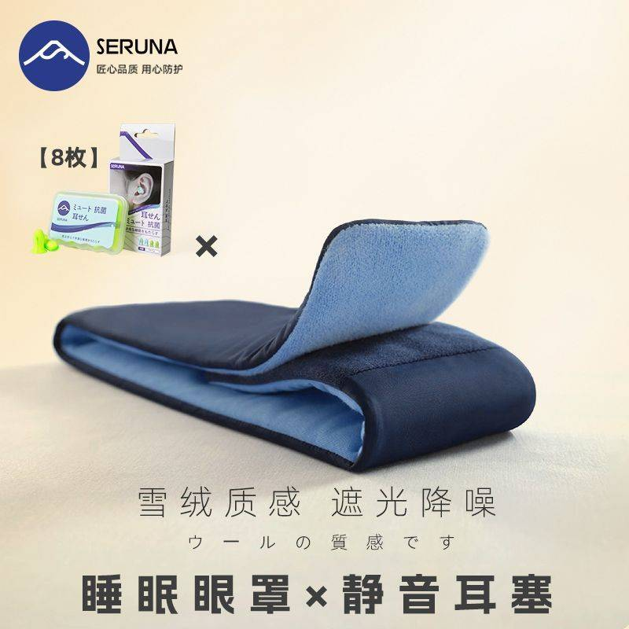
 |  |  |  | 货号 | YZ11
 |  |  |  | 销量 | 227-69=158
 |  |  |  | 升级情况 | 清仓中

 |  |  | 二代 | 图片
 |  |  |  | 货号 | YZ12
 |  |  |  | 销量 | 1530-230=1300
 |  |  |  | 升级情况 | 2025.12.14上架

 |  | 鼻梁高价款 | 一代 | 图片 | 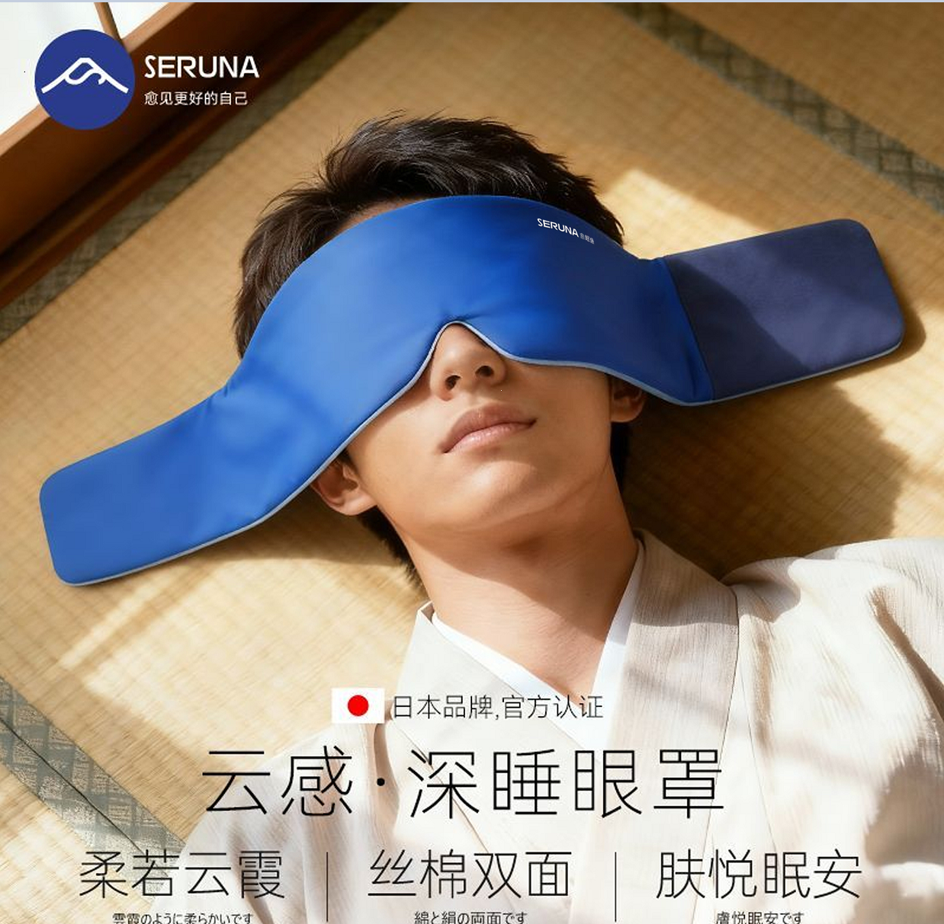
 |  |  |  | 货号 | YZ13
 |  |  |  | 销量 | 已清仓

 |  |  | 二代 | 图片
 |  |  |  | 货号 | YZ13
 |  |  |  | 销量 | 68-14=54
 |  |  |  | 升级情况 | 2025.12.10上架

 | 3D 眼罩 | 侧睡3D睡眠眼罩 | 一代 | 图片 |  |  | 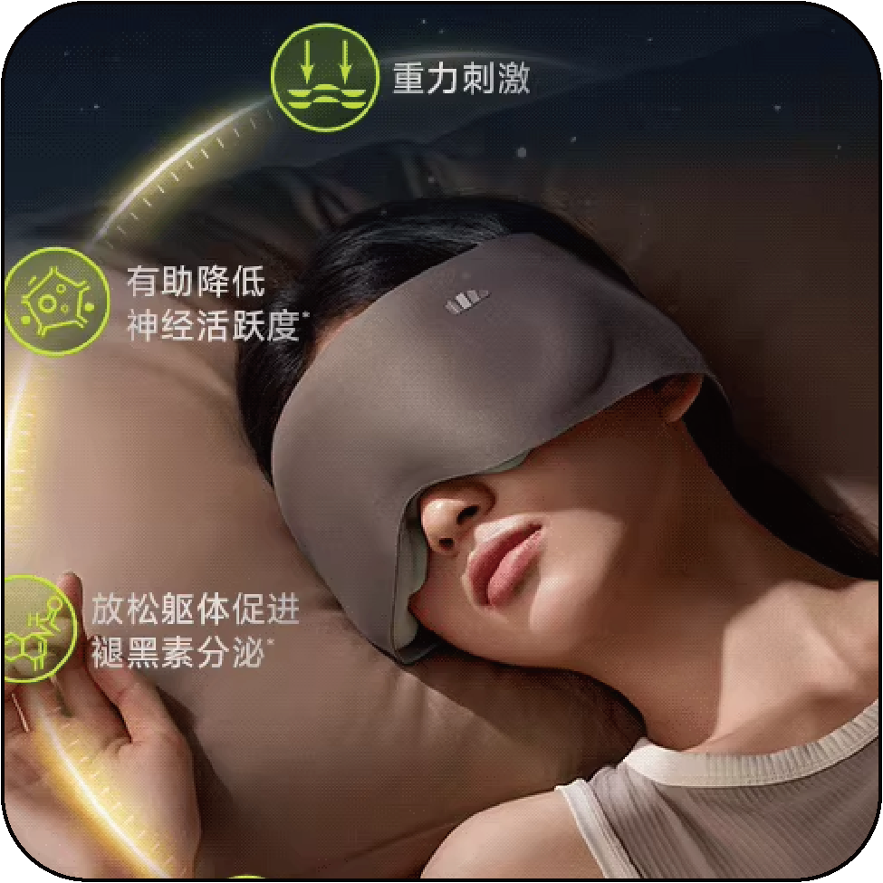
 |  |  |  | 货号 |  |  | C-YZ17
 |  |  |  | 销量 |  |  | 107-11=94
 |  |  |  | 升级情况 |  |  | 2026.4上架

 | 重力眼罩 | 月牙重力眼罩 | 一代 | 图片 | 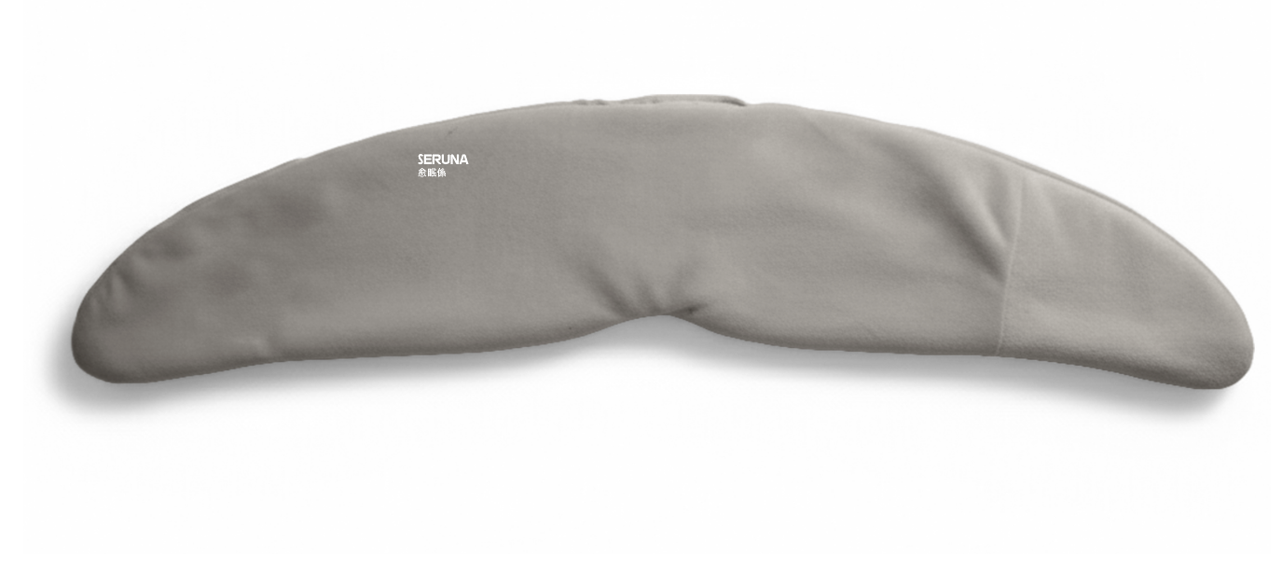
 |  |  |  | 货号 | YZ15
 |  |  |  | 销量 | 325-39=286
 |  |  |  | 升级情况 | 2026.3上架

 |  | 后绑重力眼罩 | 一代 | 图片
 |  |  |  | 货号
 |  |  |  | 销量
 |  |  |  | 升级情况 |  | 2026/3/30立项

 |  | 宽版重力眼罩 | 一代 | 图片 |  | 
 |  |  |  | 货号
 |  |  |  | 销量 |  | 2026.3.3打样
 |  |  |  | 升级情况 |  | 2026/1/16立项

 | 真丝眼罩 | 真丝眼罩 | 一代 | 图片 | 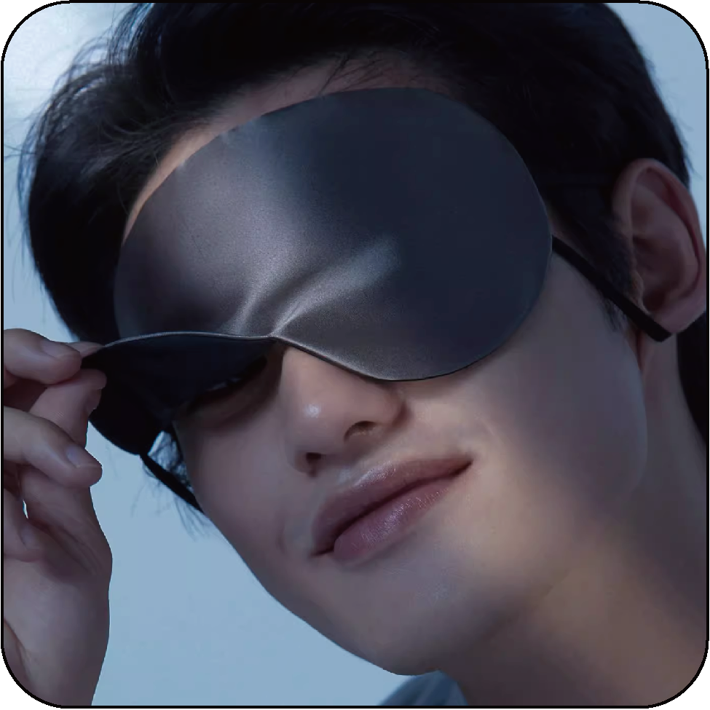
 |  |  |  | 货号 | YZ09
 |  |  |  | 销量 | 6-1=5
 |  |  |  | 升级情况

睡 眠 帽 | 套头式睡眠帽 | 双面套头睡眠帽 | 一代 | 图片 | 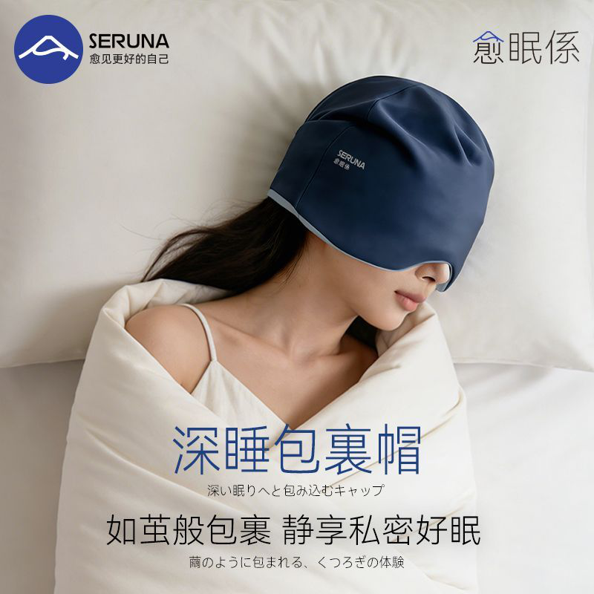
 |  |  |  | 货号 | YZ19
 |  |  |  | 销量 | 1499-346=1153
 |  |  |  | 升级情况 | 2026.2.6上架

 |  |  | 二代 | 图片
 |  |  |  | 货号
 |  |  |  | 销量 |  |  | 2026.3.3打样
 |  |  |  | 升级情况 |  |  | 2026.1.30立项

睡 眠 耳 塞 | 泡棉耳塞 | 基础款泡棉耳塞 | 一代 | 图片 | 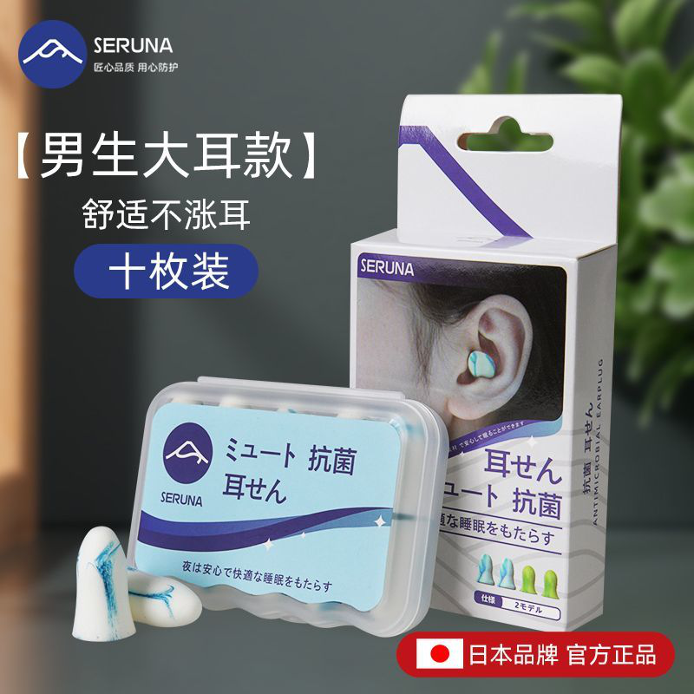
 |  |  |  | 货号 | ES01
 |  |  |  | 销量 | 5989-803=5186
 |  |  |  | 升级情况

睡 眠 口 贴 | X形口贴 | 基础款X形口贴 | 一代 | 图片 | 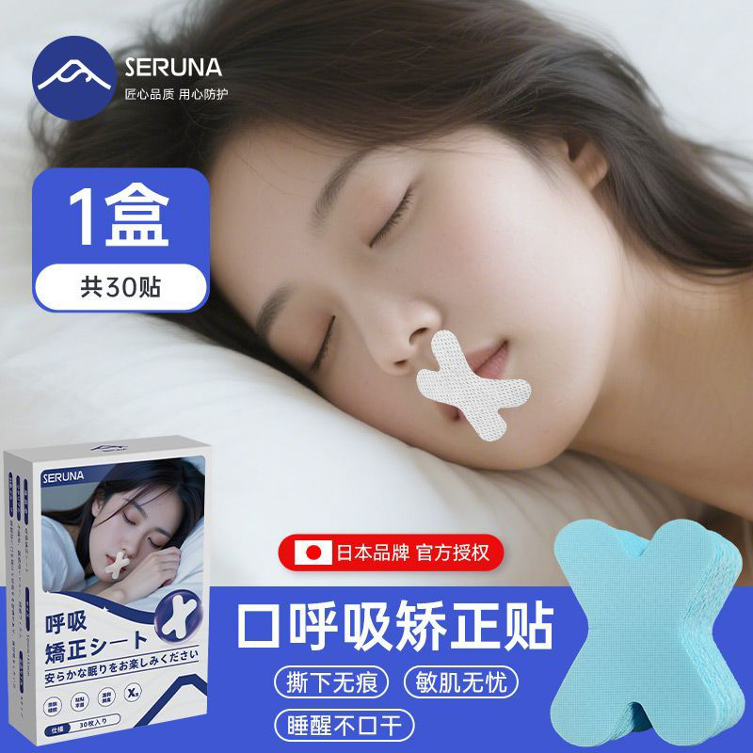
 |  |  |  | 货号 | JR17
 |  |  |  | 销量 | 0
 |  |  |  | 升级情况

旅 行 枕 | 记忆棉旅行枕 | 珍珠棉旅行枕 | 一代 | 图片 | 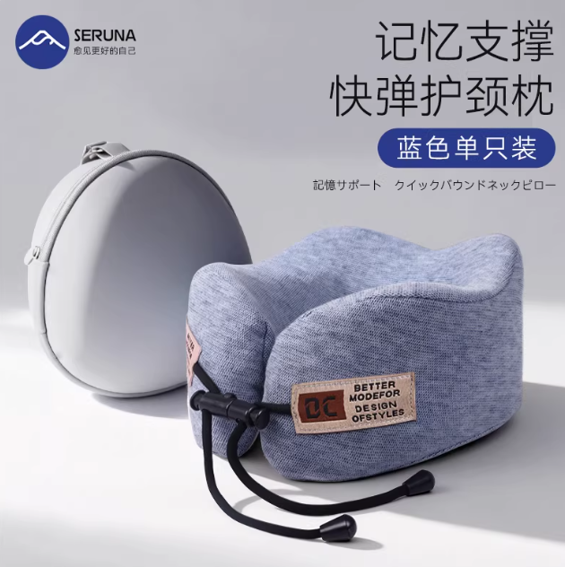
 |  |  |  | 货号 | HJ11
 |  |  |  | 销量 | 21-3=18
 |  |  |  | 升级情况 | 2026.2.9上架

 |  | 冰凉丝旅行枕 | 一代 | 图片 | 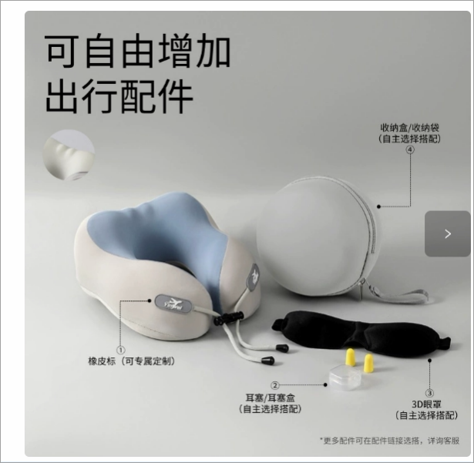
 |  |  |  | 货号 | HJ13
 |  |  |  | 销量 | 0
 |  |  |  | 升级情况 | 2026.3上架

 | 纯棉旅行枕 | 纯棉长条旅行枕 | 一代 | 图片 | 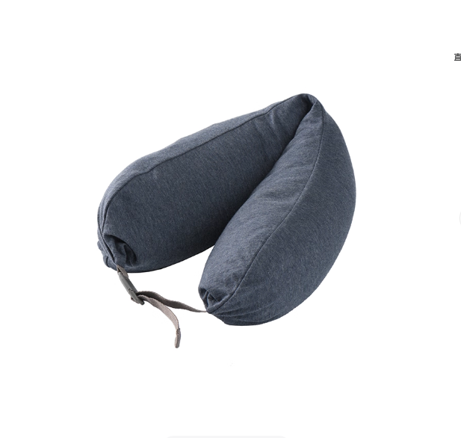
 |  |  |  | 货号 | HJ09
 |  |  |  | 销量 | 0
 |  |  |  | 升级情况 | 2026.3上架

睡 眠 腰 枕 | 睡眠护腰带 | 丝绵睡眠护腰 | 一代 | 图片 |  | 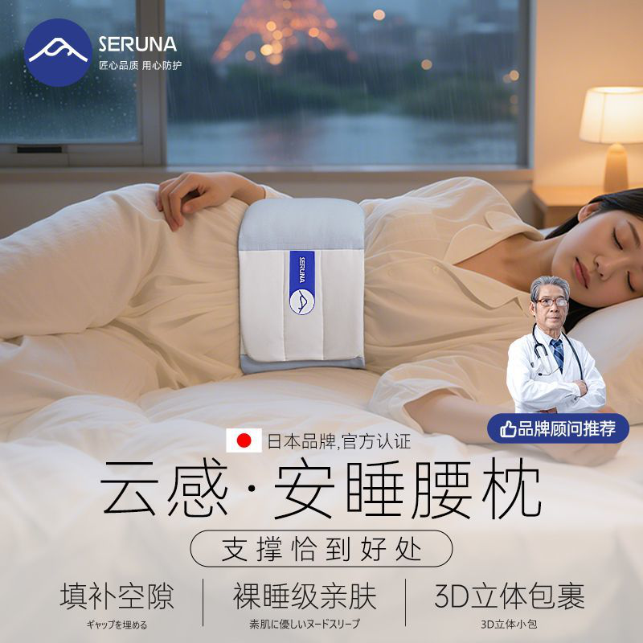
 |  |  |  | 货号 |  | HY63
 |  |  |  | 销量 |  | 38305-7866=30439
 |  |  |  | 升级情况

 |  |  |  | 图片 |  | 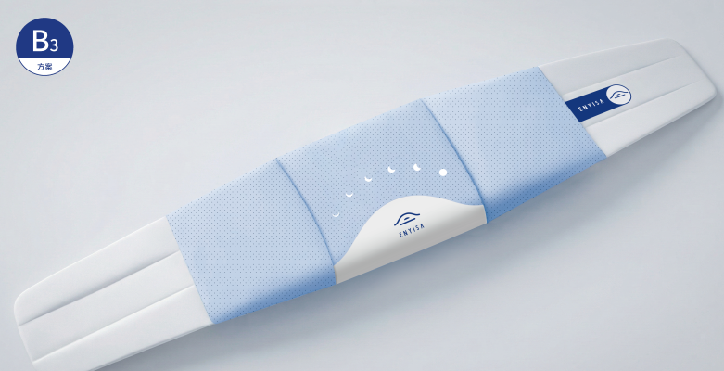
 |  |  |  | 货号
 |  |  |  | 销量 |  | 2026.3.3打样
 |  |  |  | 升级情况 |  | 2026.1.30立项

大品类
一级品类 | 二级品类 | 细分品类（按版型） |  |  | SERUNA |  |  |  | 后续升级思路 | 参考 | 备注 | 参考 | 备注 | 参考 | 备注
 |  |  |  |  | 50%通品 | 20%品牌品 | 20%竞品 | 10%设计师品
睡 眠 眼 罩 | 双面眼罩 | 无鼻梁低价款 | 一代 | 图片
 |  |  |  | 货号 | YZ11
 |  |  |  | 销量 | 二月：460-80=380
 |  |  |  | 升级情况 | 清仓中

 |  |  | 二代 | 图片
 |  |  |  | 货号 | YZ12
 |  |  |  | 销量 | 二月：884-67=817
 |  |  |  | 升级情况 | 2025.12.14上架

 |  | 鼻梁高价款 | 一代 | 图片
 |  |  |  | 货号 | YZ13
 |  |  |  | 销量 | 已清仓

 |  |  | 二代 | 图片
 |  |  |  | 货号 | YZ13
 |  |  |  | 销量 | 二月：134-2=132
 |  |  |  | 升级情况 | 2025.12.10上架

 | 3D 眼罩 | 侧睡3D睡眠眼罩 | 一代 | 图片
 |  |  |  | 货号 |  |  | C-YZ17
 |  |  |  | 销量 |  |  | 2026.3.2打样
 |  |  |  | 升级情况 |  |  | 2025/10/14立项

 | 重力眼罩 | 月牙重力眼罩 | 一代 | 图片
 |  |  |  | 货号 | YZ15
 |  |  |  | 销量 | 2026.3.14交货
 |  |  |  | 升级情况 | 2025/11/28立项

 |  | 后绑重力眼罩 | 一代 | 图片 |  | 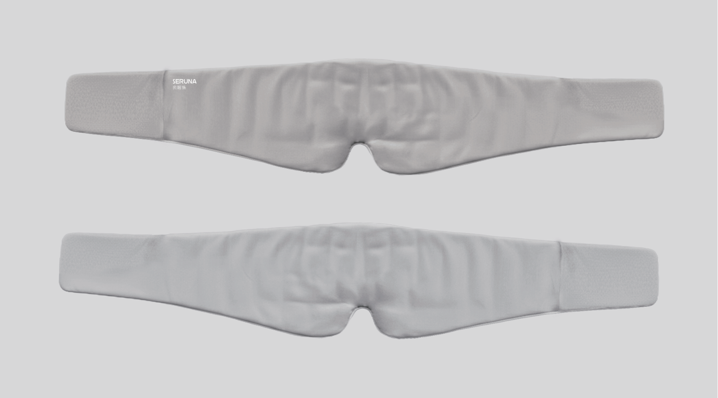
 |  |  |  | 货号
 |  |  |  | 销量 |  | 2026.3.3打样
 |  |  |  | 升级情况 |  | 2026/1/16立项

 | 真丝眼罩 | 真丝眼罩 | 一代 | 图片
 |  |  |  | 货号 | YZ09
 |  |  |  | 销量 | 二月：147-15=132
 |  |  |  | 升级情况

 | 冰敷眼罩 | 冰敷眼罩 | 一代 | 图片 | 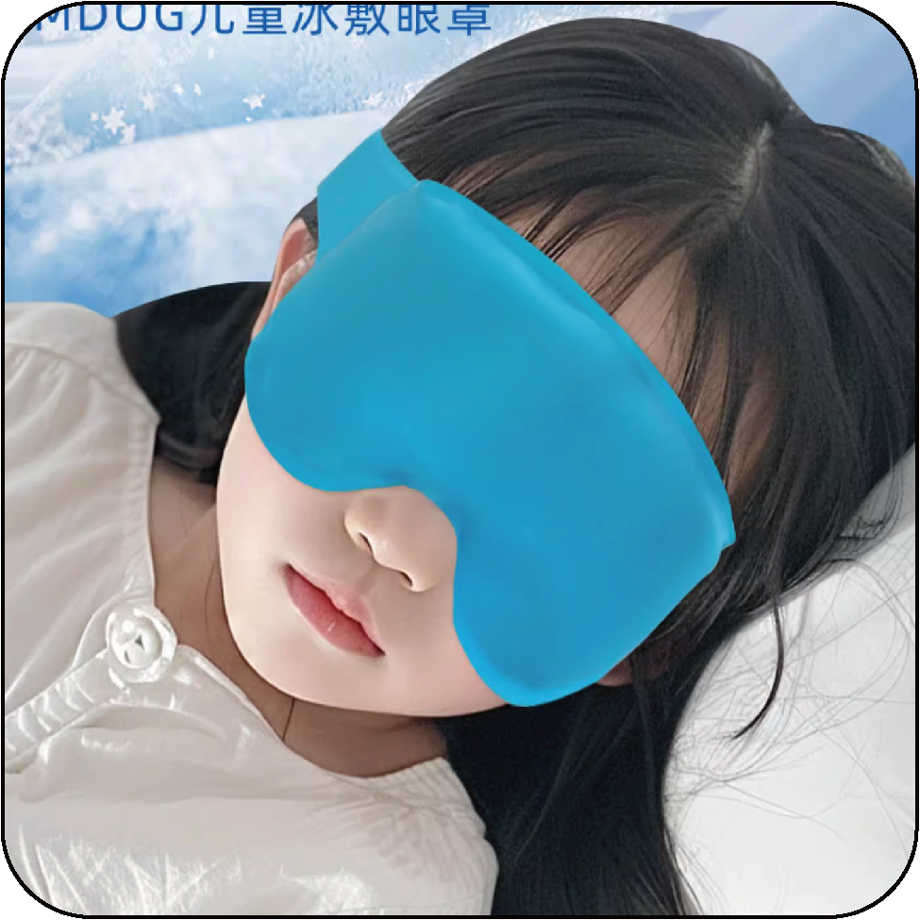
 |  |  |  | 货号
 |  |  |  | 销量
 |  |  |  | 升级情况

 | 蒸汽眼罩 | 蒸汽眼罩 | 一代 | 图片 | 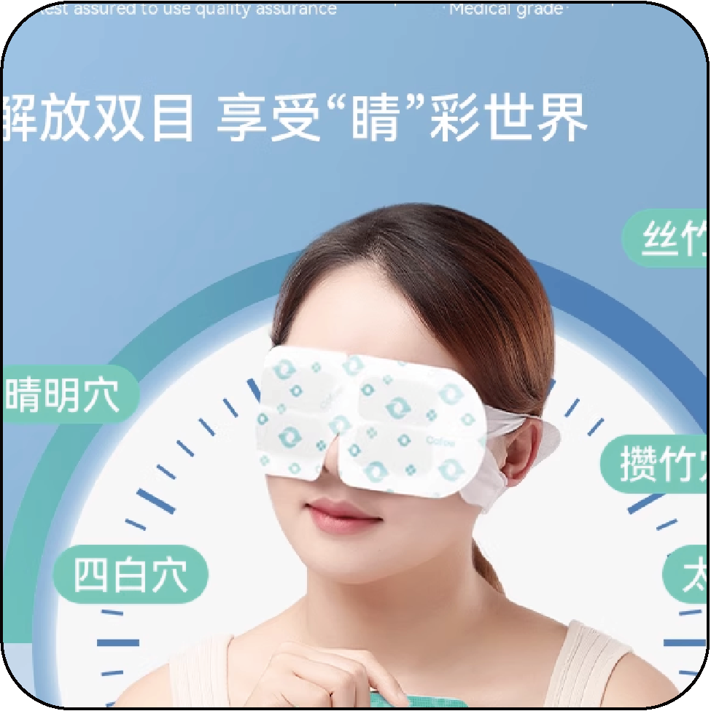
 |  |  |  | 货号
 |  |  |  | 销量
 |  |  |  | 升级情况

睡 眠 帽 | 套头式睡眠帽 | 双面套头睡眠帽 | 一代 | 图片
 |  |  |  | 货号 | YZ19
 |  |  |  | 销量 | 二月：178-11=167
 |  |  |  | 升级情况 | 2026.2.6上架

 |  |  | 二代 | 图片
 |  |  |  | 货号
 |  |  |  | 销量 |  |  | 2026.3.3打样
 |  |  |  | 升级情况 |  |  | 2026.1.30立项

 | 抽绳睡眠帽 |  | 一代 | 图片 | 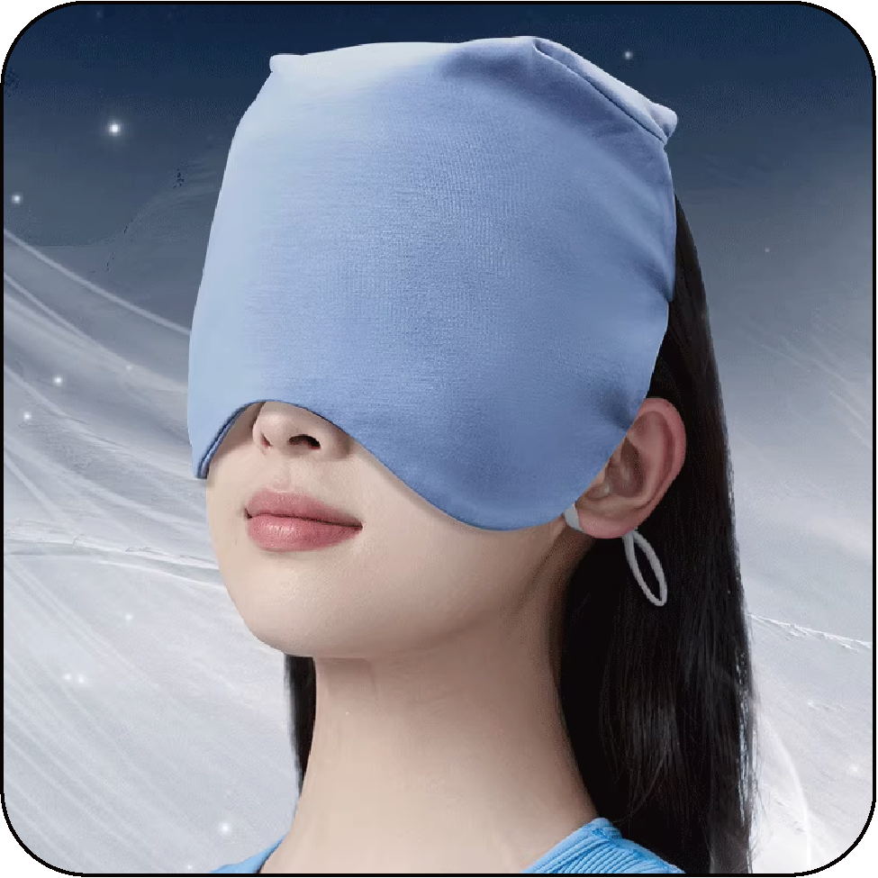
 |  |  |  | 货号
 |  |  |  | 销量
 |  |  |  | 升级情况

睡 眠 面 罩 | 弹力睡眠面罩 |  | 一代 | 图片 | 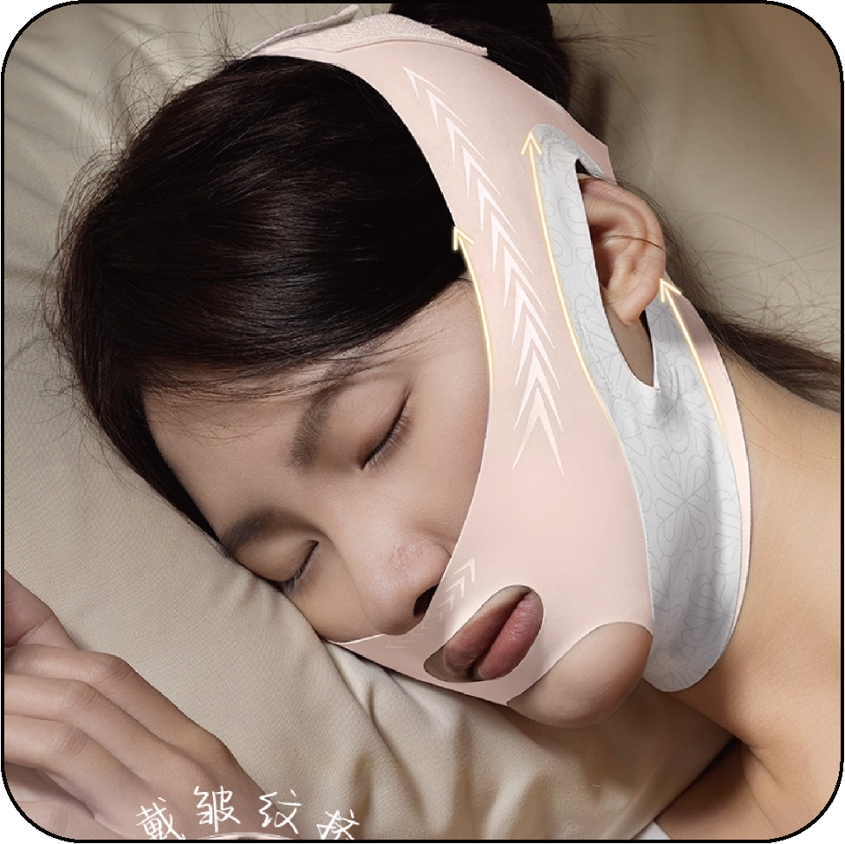
 |  |  |  | 货号
 |  |  |  | 销量
 |  |  |  | 升级情况

睡 眠 耳 塞 | 泡棉耳塞 | 基础款泡棉耳塞 | 一代 | 图片
 |  |  |  | 货号 | ES01
 |  |  |  | 销量 | 二月：1991-207=1784
 |  |  |  | 升级情况

睡 眠 口 贴 | X形口贴 | 基础款X形口贴 | 一代 | 图片
 |  |  |  | 货号 | JR17
 |  |  |  | 销量 | 二月：4-0=4
 |  |  |  | 升级情况

旅 行 枕 | 记忆棉旅行枕 | 珍珠棉旅行枕 | 一代 | 图片
 |  |  |  | 货号 | HJ11
 |  |  |  | 销量 | 二月：8-2=6
 |  |  |  | 升级情况 | 2026.2.9上架

 |  | 冰凉丝旅行枕 | 一代 | 图片
 |  |  |  | 货号 | HJ13
 |  |  |  | 销量 | 反工中
 |  |  |  | 升级情况 | 2026.1.30立项

 | 纯棉旅行枕 | 纯棉长条旅行枕 | 一代 | 图片
 |  |  |  | 货号 | HJ09
 |  |  |  | 销量 | 暂未上架
 |  |  |  | 升级情况 | 2026.2.3交货

 | 充气旅行枕 | 可折叠充气旅行枕 | 一代 | 图片 | 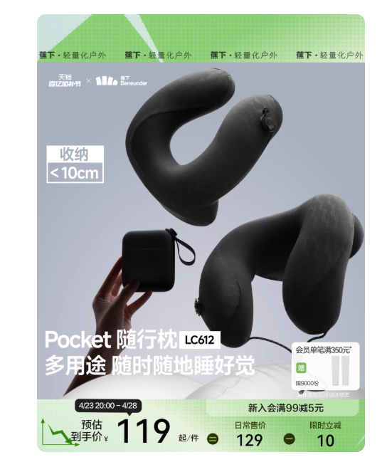
 |  |  |  | 货号
 |  |  |  | 销量
 |  |  |  | 升级情况

睡 眠 枕 | 记忆枕 |  | 一代 | 图片 | 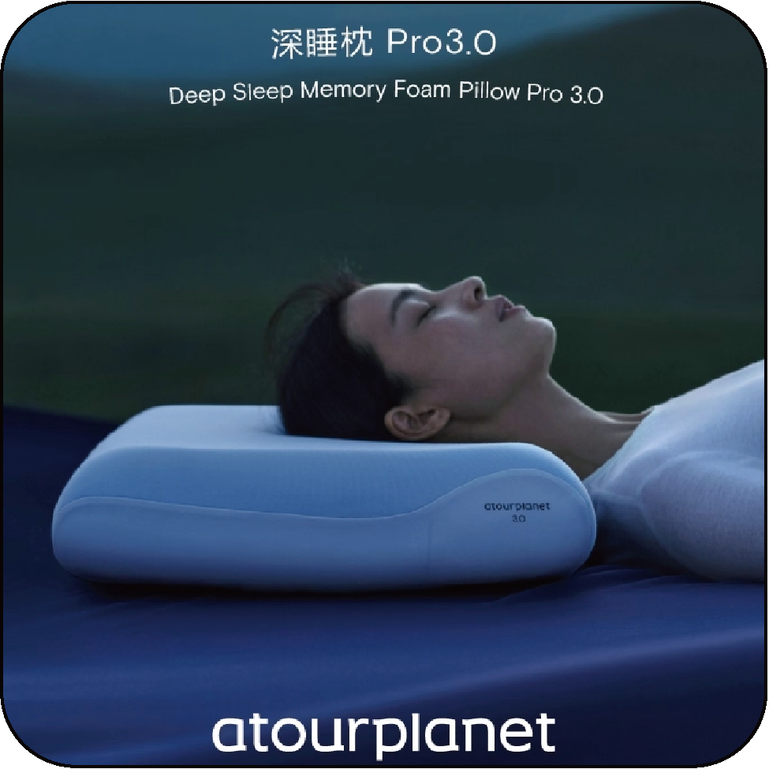
 |  |  |  | 货号
 |  |  |  | 销量
 |  |  |  | 升级情况

睡 眠 腰 枕 | 睡眠护腰带 | 丝绵睡眠护腰带 | 一代 | 图片
 |  |  |  | 货号 |  | HY63
 |  |  |  | 销量 |  | 二月：3592-650=2942
 |  |  |  | 升级情况

 |  |  |  | 图片
 |  |  |  | 货号
 |  |  |  | 销量 |  | 2026.3.3打样
 |  |  |  | 升级情况 |  | 2026.1.30立项

 | 睡眠护腰垫 | 记忆棉睡眠护腰垫 | 一代 | 图片 | 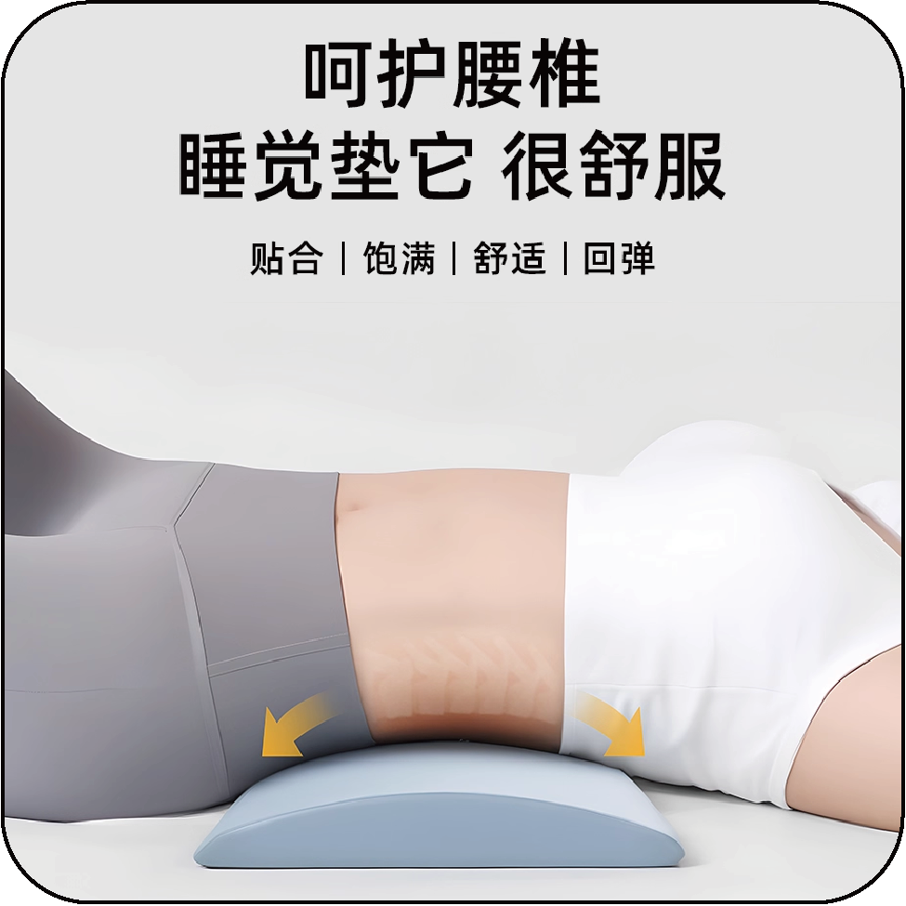
 |  |  |  | 货号
 |  |  |  | 销量
 |  |  |  | 升级情况

 |  | 乳胶睡眠护腰垫 | 一代 | 图片 | 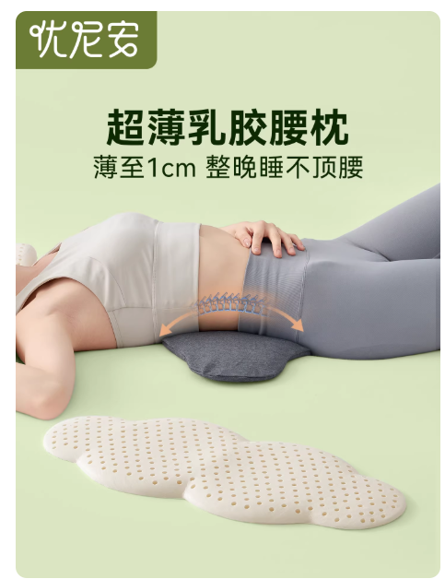
 |  |  |  | 货号
 |  |  |  | 销量
 |  |  |  | 升级情况

睡 眠 袜 | 睡眠短袜 |  | 一代 | 图片 | 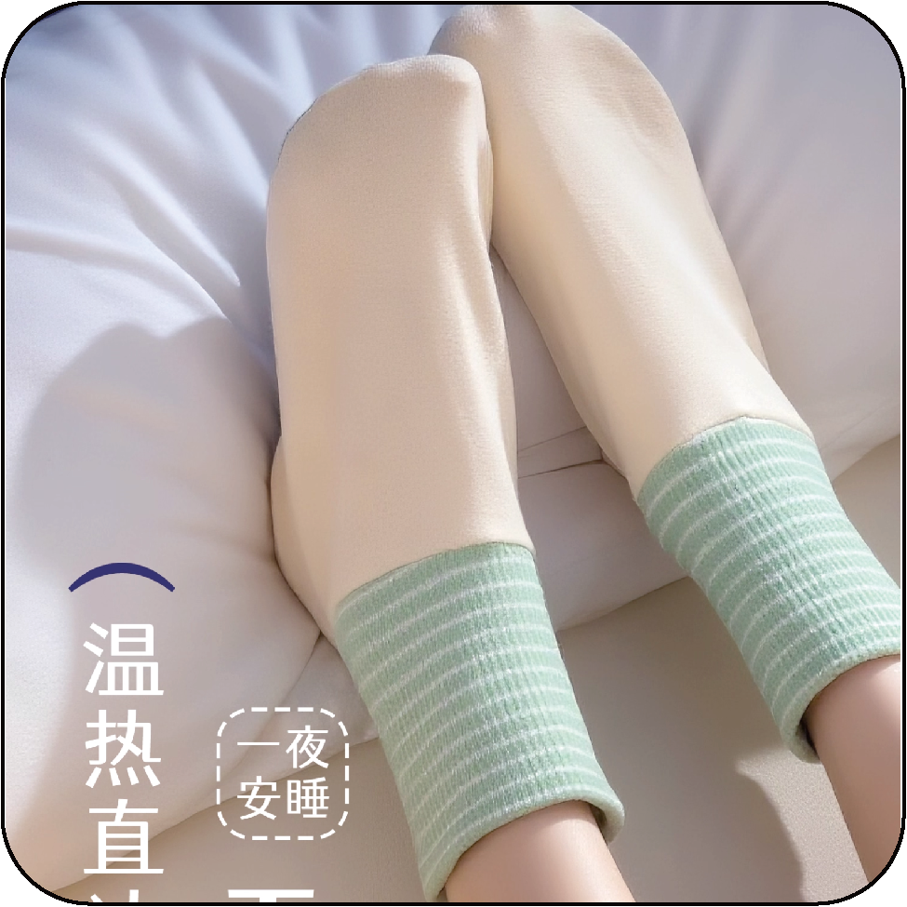
 |  |  |  | 货号
 |  |  |  | 销量
 |  |  |  | 升级情况

 | 睡眠长袜 |  | 一代 | 图片 | 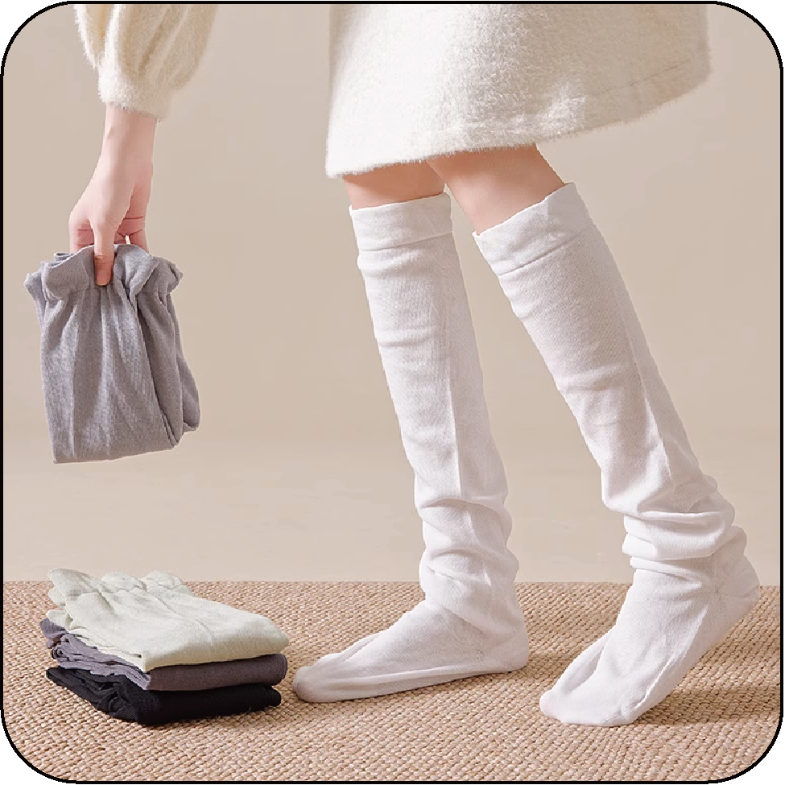
 |  |  |  | 货号
 |  |  |  | 销量
 |  |  |  | 升级情况

睡 眠 腿 枕 | 静脉曲张垫 |  | 一代 | 图片 | 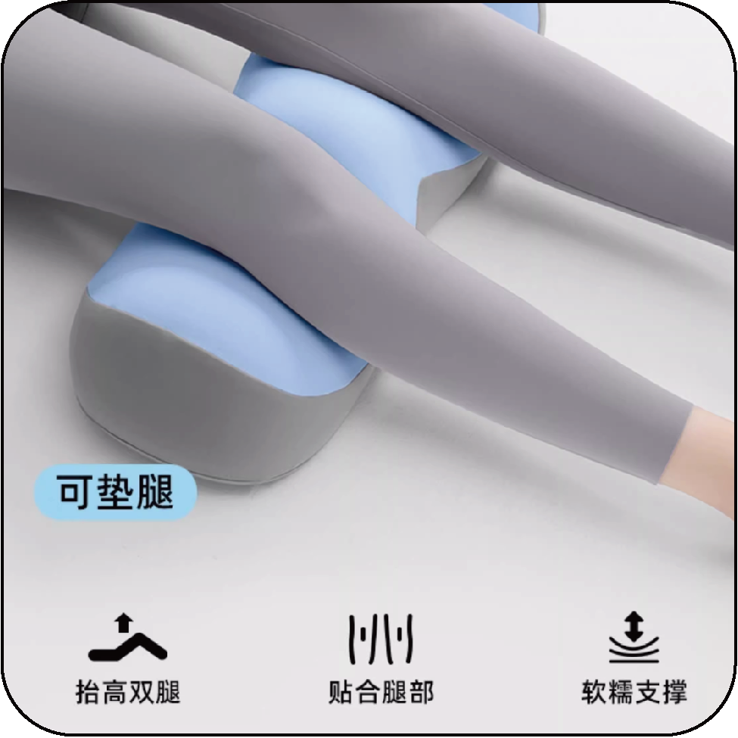
 |  |  |  | 货号
 |  |  |  | 销量
 |  |  |  | 升级情况

 | 夹腿垫 |  | 一代 | 图片 | 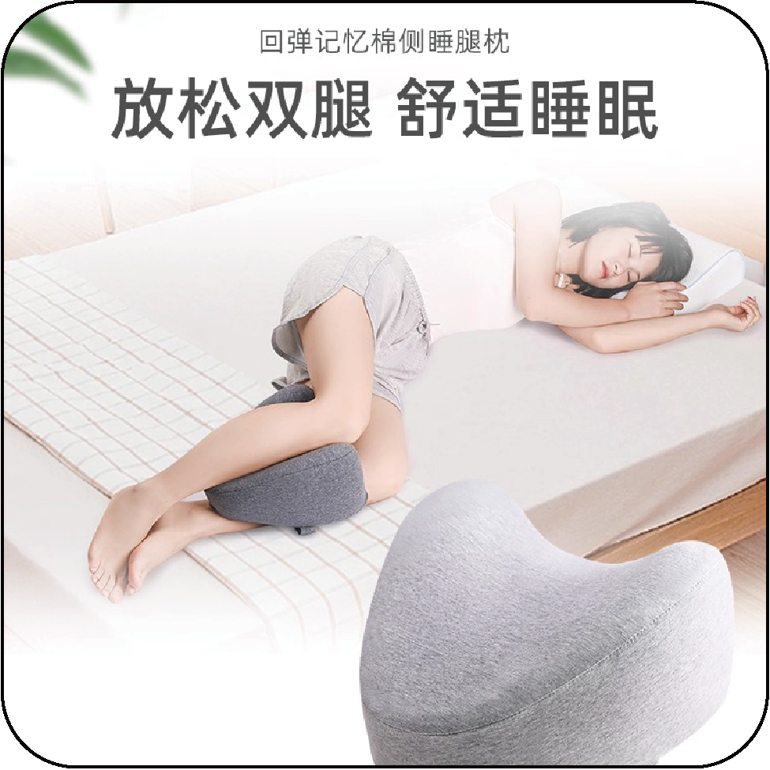
 |  |  |  | 货号
 |  |  |  | 销量
 |  |  |  | 升级情况

